Donne N° 1
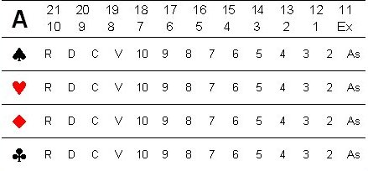
Preneur Nord/Donneur Nord | SUD
 |  |  | Tournoi : | 1ére Série
 |  |  | Séance : | 1
 |  |  | Date | 2023-12-16
 |  |  | Donne : | 01

EST |  | OUEST

 | NORD
 |  |  |  | Chien :
Top : 134 |  |  |  | A :21
Bulle : 92 |  |  |  | P :
Chutées : 0 |  |  |  | C : D 9
 |  |  |  | K : V 9 As
 |  |  |  | T :

